Sheet1
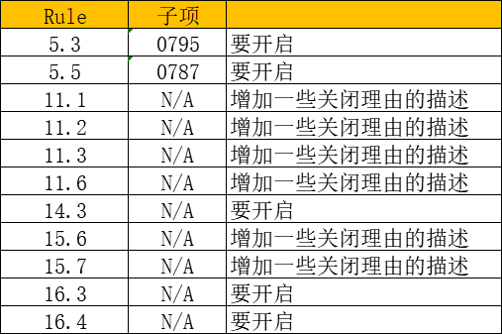

裁剪规则集 | 增加规则集
Rule 5.1 | Dir 1.1
Rule 5.2 | Dir 2.1
Rule 5.4 | Dir 3.1
Rule 7.2 | Dir 4.1
Rule 8.12 | Dir 4.2
Rule 10.8 | Dir 4.7
Rule 11.1 | Dir 4.10
Rule 11.2
Rule 11.3
Rule 11.6
Rule 11.9
Rule 15.6
Rule 15.7
Rule 21.3
Rule 21.5
Rule 21.6
Rule 21.7
Rule 21.8
Rule 21.9
Rule 21.10
Rule 21.11

